상품제안서
천연소가죽 다이어리수첩(여권지갑 겸용) | 상품코드: S04811

 |  |  |  |  |  | 02-713-8555 | www.synergygift.co.kr
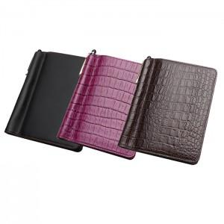

【상세/제작정보】 | ※동판비 30,000원 별도 ※불박 인쇄(최소수량이하 주문시 별도비용이 추가됩니다)

【인쇄/포장옵션】 | 불박 / 포장지포장

【공급단가】 | 수량 | 100~ | 500~ | 1,000~ | 3,000~
*VAT별도 | 단가 | 14,450원 | 13,910원 | 13,380원 | 12,840원

【상품 URL】 | https://www.synergygift.co.kr:443/src/goods_detail.php?gdno=3352

